9. mérés
 |  | Analóg fáziszárt hurok vizsgálata
Kurzus,Labvez | Kérdés |  | Válasz | Házi feladat tapasztalatok
H12 | A és B csoport volt B csoportnak(4 kérdés): követési tartomány+ábra,VCO karakterisztika(vagy PD már nemtudom),Rajzolja fel a hurokszűrő kapcsolási rajzát és adja meg az átviteli függvényét,Adott u1 u2 f1 f2 kérdés: VCO szabadonfutó frekvenciája |  | Hogy kell a számolási feladatokat???
H 22 | majdnem ugyanaz mint a H12 nek, 2 csoport 4-4 feladat, FM demodulátor rajza, hurokszűrő rajz+ képlet, VCO karakterisztika, PD karakterisztika, Pull in és Hold in + ábra hozzá.és 1-1 számolós feladat
H32 | ua. |  |  | A mérési útmutatóból copy-paste-el meg lehet oldani, nem is kötöttek bele. Wikis megoldás is kb ugyan ez, de a 4. feladatban lévő hibára figyeljetek.
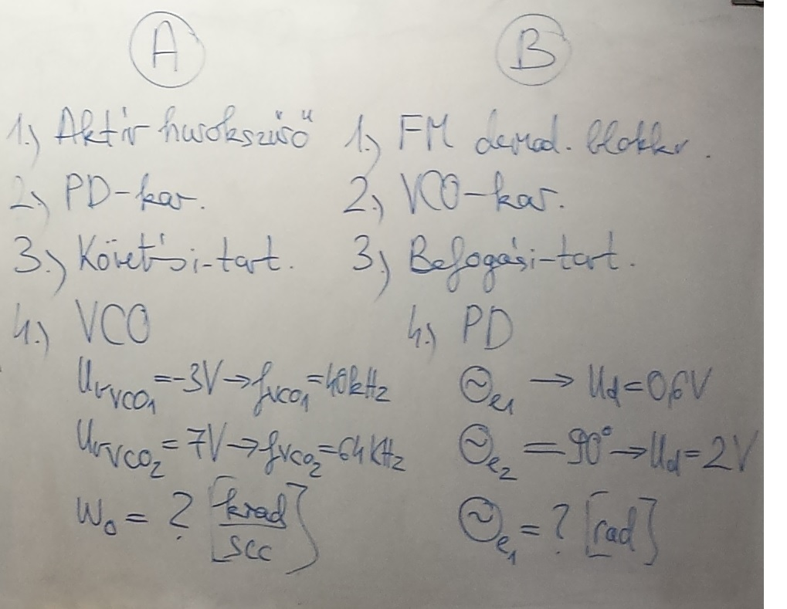
K12 Durbák Norbert, Rösner Vilmos | nem volt beugró, csak a házikat kérték el, az alapján adták a beugróra a jegyet

 |  |  | 1: u = (w1-wo)/ Kv, ezt felírod mindkét esetre és kijön az wo
H23 |  |  | 2: u = Kd * sin(tetae), felírod mindkét esetre és kijön a tetae1
--------------------->
full ugyanez
H13 is ugyanez
H34-nek is

1
K13 (Dudás Levente, Durbák Norbert) | Beugró: 1. Pd karakterisztika és munkapont 2. VCO karakterisztika és munkapont 3. LPF -1-2 mondatban, hogy miért az kell és mit csinál 4. FM demodulátor modell, de nem lineáris alapsávi (erre a csoport nagy része a mérési útmutatóban található rajzolta le, de elvileg nem az volt kérdezve, de így is megkaptuk rá az egy pontot) |  | Elvileg minden válasz 1 pontot ér, de elég kedvesen lett osztályozva Durbák Norbert által. | Beszedték és utána nem is volt vele több tennivaló.
 | Low pass filter = "Lófaszfilter" - Dudás Levente.
 | Ma meg már lófaszszűrő volt!
K14 | 1-2-3. PD-VCO-LPF kar+mindent amit tudsz róla 4. u.a mint k13 |  | u.a mint k13 | u.a mint k13

